マケ戦要望Figma0827時点
マーケット戦略部（ビジネス）要望

1 | 2 | 3 | 4 | 5 | 6 | 7 | 8 | 9 | 10 | 11
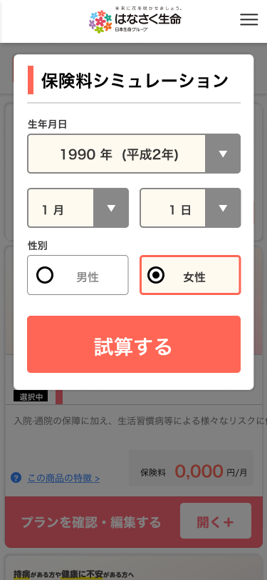
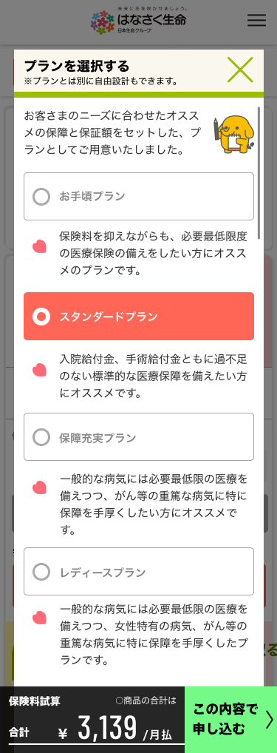
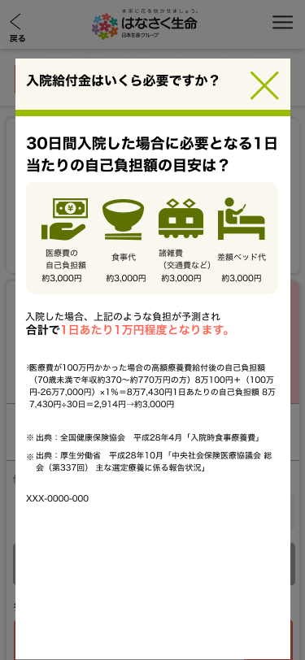

通常導線で当画面に積極的に遷移させたくない
初期選択は「医療」のみでよいが、今後、他サイトから遷移する際も想定し、遷移元画面から商品要素のパラメータを引き継ぐことが可能な設計としてほしい
この日本語は今後精緻化が必要と認識

この画面のどこかにも当社の加入傾向を表示できないか

これらの一般的なデータポップアップは不要（当社の加入傾向のデータで十分）

初期セットするプランは年齢・性別ごとに変更できるようにしたい
→SAでも説明いただいたので実装予定であると認識

主契約に関しては「日額」以外はこのような詳細は不要
プラン変更したい場合は該当の特約名をクリックすることでプランを編集する画面に遷移できるようにしたい

「当社契約者の●％が付加」といった訴求をこの画面で一目でわかるようにできないか

「この内容で申込む」ボタンを押すと、まずはこの画面に遷移してほしい

これらのボタンは削除

可能であれば、この内容を「試算内容の確認」画面の表の特約一覧部分の横に補足情報として見せたい

この部分は軽重つけたい
現案のように見せる特約は２～３個とする予定
それ以外の特約はその他特約としてまとめて小さく表示したい

特約や特則等の専門的な内容を説明するポップアップは基本的には必要と考えているが、大きな考え方として、「試算して申込みへ進む機能」と「商品の詳細を調べる（説明する）機能」はわけたい

